Tabelle1
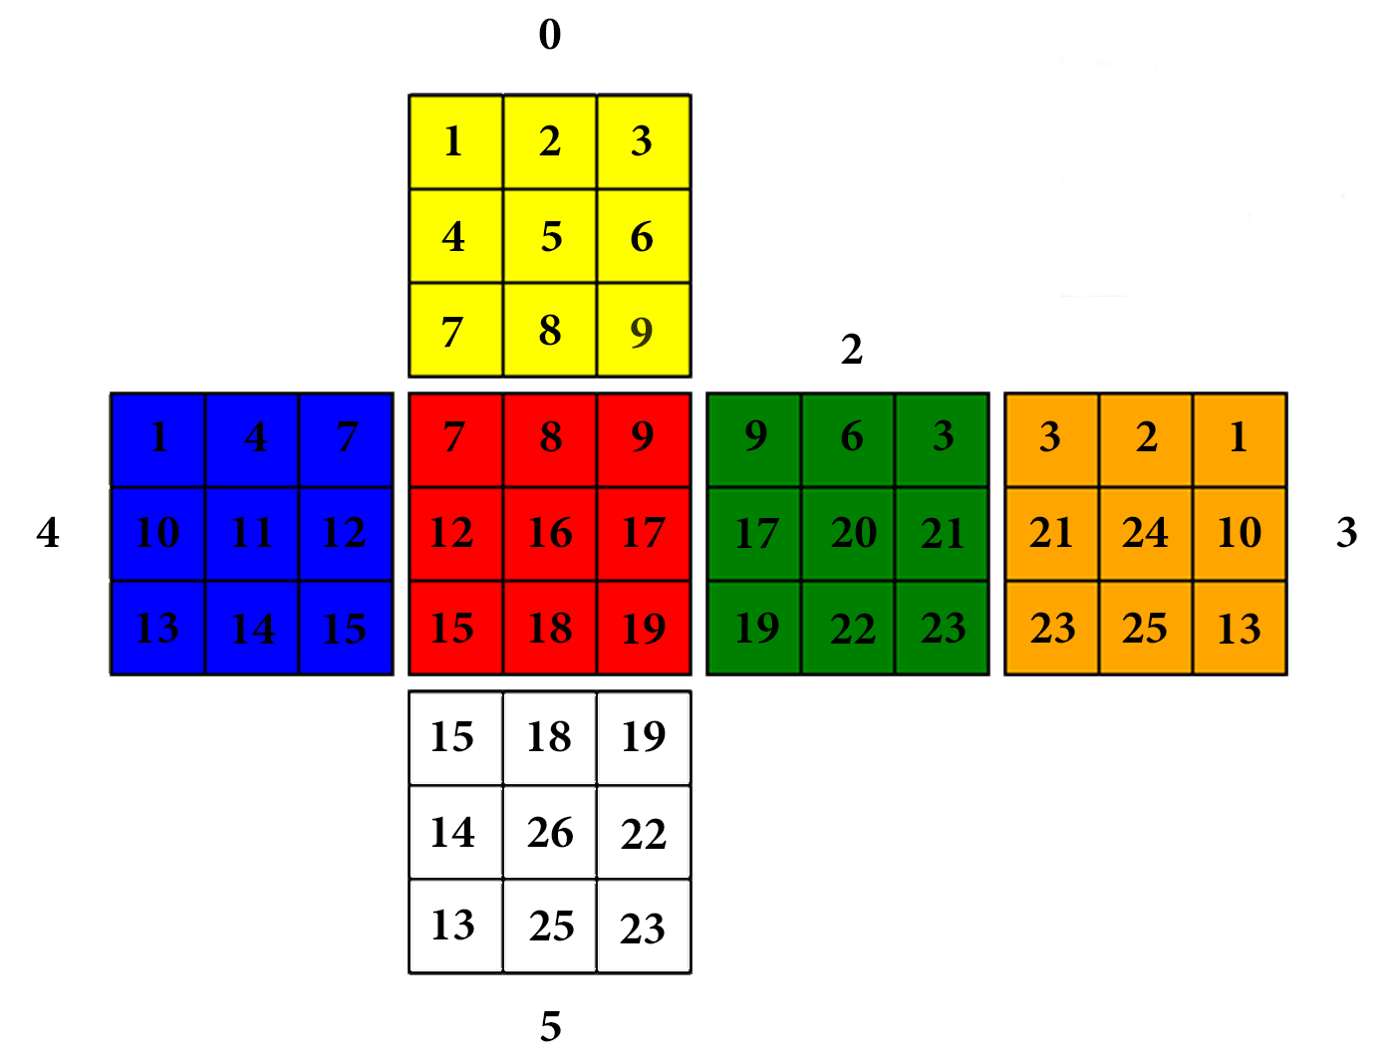
Cubies N° | Color 1° | Pos Color 1° | Identifier | Color 2° | Pos Color 2° | Identifier | Color 3° | Pos Color 3° | Identifier
1 | yellow | 0,0 | 0101 | blue | 4,0 | 0102 | orange | 3,2 | 0103
2 | yellow | 0,1 | 0201 | orange | 3,1 | 0202 | None
3 | yellow | 0,2 | 0301 | green | 2,2 | 0302 | orange | 3,0 | 0303
4 | yellow | 0,3 | 0401 | blue | 4,1 | 0402 | None
5 | yellow | 0,4 | 0501 | None |  |  | None
6 | yellow | 0,5 | 0601 | green | 2,1 | 0602 | None
7 | yellow | 0,6 | 0701 | blue | 4,2 | 0702 | red | 1,0 | 0703
8 | yellow | 0,7 | 0801 | red | 1,1 | 0802 | None
9 | yellow | 0,8 | 0901 | red | 1,2 | 0902 | green | 2,0 | 0903
10 | blue | 4,3 | 1001 | orange | 3,5 | 1002 | None
11 | blue | 4,4 | 1101 | None |  |  | None
12 | blue | 4,5 | 1201 | red | 1,3 | 1202 | None
13 | blue | 4,6 | 1301 | orange | 3,8 | 1302 | white | 5,6 | 1303
14 | blue | 4,7 | 1401 | white | 5,3 | 1402 | None
15 | blue | 4,8 | 1501 | red | 1,6 | 1502 | white | 5,0 | 1503
16 | red | 1,4 | 1601 | None |  |  | None
17 | red | 1,5 | 1701 | green | 2,3 | 1702 | None
18 | red | 1,7 | 1801 | white | 5,1 | 1802 | None
19 | red | 1,8 | 1901 | green | 2,6 | 1902 | white | 5,2 | 1903
20 | green | 2,4 | 2001 | None |  |  | None
21 | green | 2,5 | 2101 | orange | 3,3 | 2102 | None
22 | green | 2,7 | 2201 | white | 5,5 | 2202 | None
23 | green | 2,8 | 2301 | orange | 3,6 | 2302 | white | 5,8 | 2303
24 | orange | 3,4 | 2401 | None |  |  | None
25 | orange | 3,7 | 2501 | white | 5,7 | 2502 | None
26 | white | 5,4 | 2601 | None |  |  | None

